每日任务
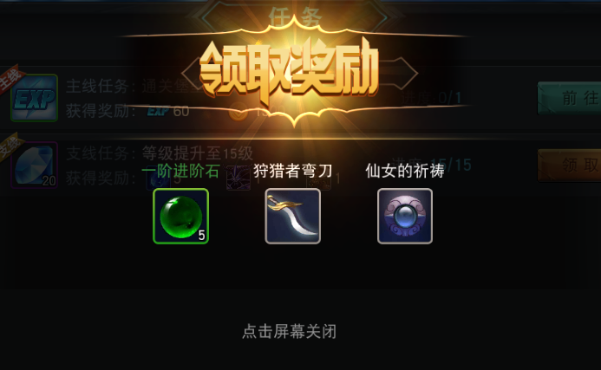
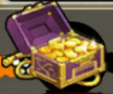
设计目的 | 引导玩家进行日常游戏玩法，补充日常奖励 |  |  |  |  |  |  |  |  |  |  |  | 界面操作规则
 |  |  |  |  |  |  |  |  |  |  |  |  |  |  | 活跃度进度条，获得活跃点后往后填满
系统介绍 | 通过完成指定的每日任务，获得任务奖励，同时累计活跃度，获得活跃度奖励
 |  |  |  |  |  |  |  |  |  |  |  |  |  | 【签到】改为【奖励】，点击后进入奖励界面
 |  |  |  |  |  |  |  |  |  |  |  |  |  |  | 4个宝箱，绿蓝紫金，都有3种状态
每日任务规则 | 1、不同的每日任务有不同的开启等级（配置） |  |  |  |  |  |  |  |  |  |  |  |  |  | 状态1：活跃度进度条尚未到达时，显示闭合的箱子，点击弹出奖励显示（点击效果为箱子点下去缩小，然后再还原大）
 | 2、不同的每日任务有不同的任务类型、进度参数、奖励、活跃度点数、前往链接界面（相关全由配置完成） |  |  |  |  |  |  |  |  |  |  |  |  |  | 状态2：活跃度进度条到达可以领取奖励时，箱子发光跳动，参考视频【活跃度宝箱特效】，点击领取奖励
 | 3、每日任务的进度完成后，即可领取奖励，获得活跃度点数 |  |  |  |  |  |  |  |  |  |  |  |  |  | 状态3：领取奖励后，显示为打开的箱子，点击弹出奖励显示（点击效果为箱子点下去缩小，然后再还原大）
 | 4、累计活跃度点数达到一定阶段即可领取该阶段奖励（配置）
 | 5、每日任务每天凌晨5点刷新重置 |  |  |  |  |  |  |  |  |  |  |  |  |  | 奖励显示弹窗，弹在界面中间，再次点击任意一处后消失（类似道具链接弹窗）
奖励

 |  |  |  |  |  |  |  |  |  |  |  |  |  |  |  | 奖励显示弹窗
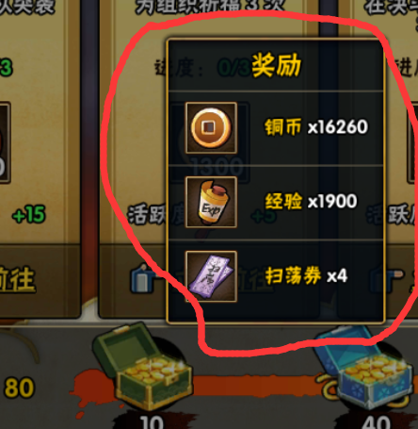

 |  | 总产出经验 | 1020
每日任务类型 | 任务 | 任务类型 |  |  | 进度参数 | 说明 |  | 奖励1 | 数量1 | 活跃度 | 前往链接界面
 |  |  |  |  |  |  |  |  |  |  |  | 当前活跃度点数
每日任务
 | 1 | 通关任意副本（仅限主线副本） |  |  | 通关10次 | 扫荡可以完成 |  | 经验 | 60 | 10
 | 2 | 通关任意精英副本 |  |  | 通关3次 | 扫荡可以完成 |  | 经验 | 60 | 10
 | 3 | 竞技场挑战对手 |  |  | 挑战3次 |  |  | 经验 | 90 | 15
 | 4 | 挑战金币副本 |  |  | 挑战1次 | 扫荡可以完成 |  | 经验 | 60 | 10
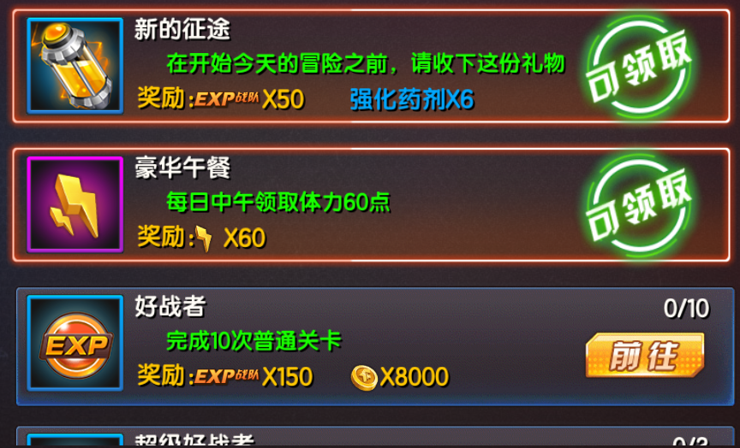
 | 5 | 挑战哈迪斯之血 |  |  | 挑战1次 |  |  | 经验 | 60 | 10
 | 6 | 挑战挚爱守护 |  |  | 挑战1次 |  |  | 经验 | 60 | 10
 | 7 | 挑战炮艇战 |  |  | 挑战1次 |  |  | 经验 | 60 | 10 |  | 选中和未选中两种状态显示
 | 8 | 参加宝物抢夺 |  |  | 参加1次 |  |  | 经验 | 60 | 10
 | 9 | 参加勇者试炼 |  |  | 参加1次 |  |  | 经验 | 60 | 10
 | 10 | 参加BOSS挑战 |  |  | 参加1次 |  |  | 经验 | 60 | 10
 | 11 | 参加决斗场 |  |  | 参加1次 |  |  | 经验 | 90 | 15
 | 12 | 参加死亡大乱斗 |  |  | 参加1次 |  |  | 经验 | 90 | 15
 | 13 | 抽卡3次 |  |  | 抽取3次 | 普攻和钻石抽都算 |  | 经验 | 30 | 5
 | 14 | 购买体力 |  |  | 购买1次 |  |  | 经验 | 30 | 5
 | 15 | 购买金币 |  |  | 购买1次 |  |  | 经验 | 30 | 5
 | 16 | 每日消费钻石 |  |  | 消费300钻石 |  |  | 经验 | 120 | 20 |  | 奖励显示，图标缩小
 | 17 | 军团任务 |  | 暂无 |  |  |  | 军团贡献 | 30 | 5
 | 18 | 每日月卡福利 |  |  | 有月卡 |  |  | 钻石 | 100

经验
 |  |  |  |  |  |  |  |  | 总经验 | 总活跃度 |  |  |  |  | 可上下翻动任务项，任务按任务ID来排序，没达到开启等级的任务项排在最后，同时显示【xx级开启】
 |  |  |  |  |  |  |  |  | 1020 | 175
 |  |  |  |  |  |  |  |  |  |  |  |  |  |  | 进度更新，进度满后消失

 |  |  |  |  |  |  |  |  |  |  |  | 奖励图标框（体力、经验、金币、钻石、道具…） |  |  | 四种状态切换
 |  |  |  |  |  |  |  |  |  |  |  | 任务名称 |  |  | 没达到任务项开启时，显示为【xx级开启】
活跃度规则 | 1、领取每日任务奖励后获得活跃度，活跃度进度条提升，达到阶段奖励时，可以领取该阶段宝箱奖励，需要分等级段 |  |  |  |  |  |  |  |  |  |  | 任务描述 |  |  | 进度未满时，【前往】，点击后弹出对应的链接界面
 |  |  |  |  |  |  |  |  |  |  |  | 奖励 |  |  | 进度满时，【可领取】状态，同时任务项前置最上方，任务框发光状态，点击任务框任意位置后领取奖励
 | 活跃度 | 奖励1 | 数量1 | 奖励2 | 数量2 | 奖励3 | 数量3 |  |  |  |  |  |  |  | 奖励领取后，显示为【已完成】，置最后最下面
 | 20 | 金币 | 10000 | 神侍经验 | 随等级提高
 | 60 | 金币 | 20000 | 体力 | 60 | 钻石 | 10 |  |  |  |  |  |  |  | 可领取奖励的任务项靠前，领取后任务项消失往最后置，后面的任务项往前移
 | 110 | 金币 | 30000 | 钻石 | 15 | 随机神侍碎片 | 1
 | 150 | 金币 | 50000 | 钻石 | 20 | 觉醒宝箱钥匙 | 1

 |  |  |  |  |  |  |  |  |  |  |  |  | 领取奖励时的弹窗（任务奖励、活跃度奖励都要弹）

